Лист3
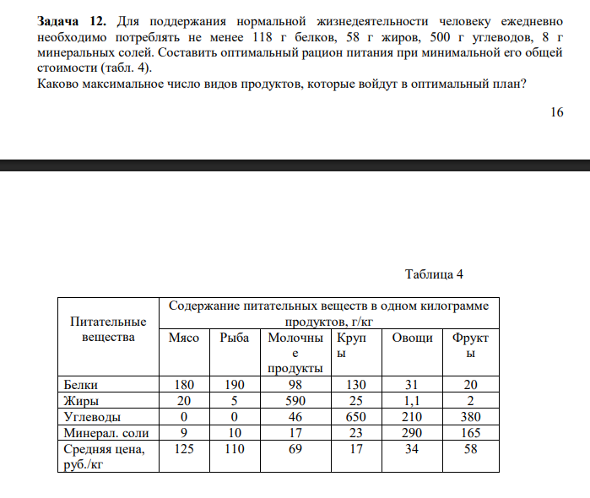

Z = 125 x₁ + 110 x₂ + 69 x₃ + 17 x₄ + 34 x₅ + 58 x₆ → минимум (руб/день)

180 x₁ + 190 x₂ + 98 x₃ + 130 x₄ + 31 x₅ + 20 x₆ ≥ 118

20 x₁ + 5 x₂ + 590 x₃ + 25 x₄ + 1.1 x₅ + 2 x₆ ≥ 58

0 x₁ + 0 x₂ + 46 x₃ + 650 x₄ + 1.1 x₅ + 380 x₆ ≥ 500

9 x₁ + 10 x₂ + 17 x₃ + 23 x₄ + 290 x₅ + 165 x₆ ≥ 8

x₁, x₂, x₃, x₄, x₅, x₆ ≥ 0

Лист4
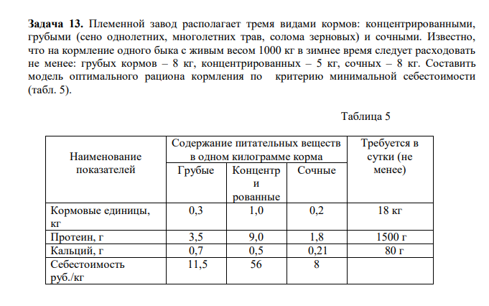

Z = 11.5 g + 56 k + 8.21 s → минимум (руб/сутки)

0.3 g + 1.0 k + 0.2 s ≥ 18
3.5 g + 9.0 k + 1.8 s ≥ 1500 (г/сутки)
0.7 g + 0.5 k + 0.21 s ≥ 80 (г/сутки)
g ≥ 0, k ≥ 0, s ≥ 0

